Fakta 2021 - energiåtervinna
I denna flik finner du pedagogiska fakta för steg "Energiåtervinning" i avfallshierarkin med grundantaganden. De flesta fakta kan ändras genom att multiplicera CO2-ekvivalenter-siffran med lämplig faktor (t.ex. antal kommuninvånare). CO2-ekvivalenter (CO2e) = klimatpåverkan av alla växthusgaser redovisat som CO2. Orange fält kan ändras och ljusblå fält visar omräknat resultat.

Energiåtervinning

E1 | Uppvärmning av småhus från förbränning av avfall
Framtagen/justerad av Ramboll 2021
Fakta:
"Den värme som kommer från energiåtervinning av hushållsavfall motsvarar 16 % av fjärrvärmen i Sverige, vilket tillsammanstäcker behovet av värme hos nästan 500 000 småhus." "Energin från energiåtervinning räcker för att värma upp över 600 000 småhus med både el och fjärrvärme inräknat."

Beskrivning:
Energiproduktionen baseras på tidigare fakta som tyvärr saknar referens.
Antalet villor beräknas utifrån det genomsnittliga energikravet som fanns på småhus i BBR fram till 2019 per m2 och antagen storlek på 120m2.
Se figur med "Bostädernas storlek" från Boverkets hemsida, Bostadsbestånd och boendeförhållanden publicerad 30 november 2020. Hämtad den 2012-12-01. https://www.boverket.se/sv/kommunernas-bostadsforsorjning/underlag-for-bostadsforsorjningen/efterfragan-pa-bostader/bostadsbestand-och-boendeforhallanden/
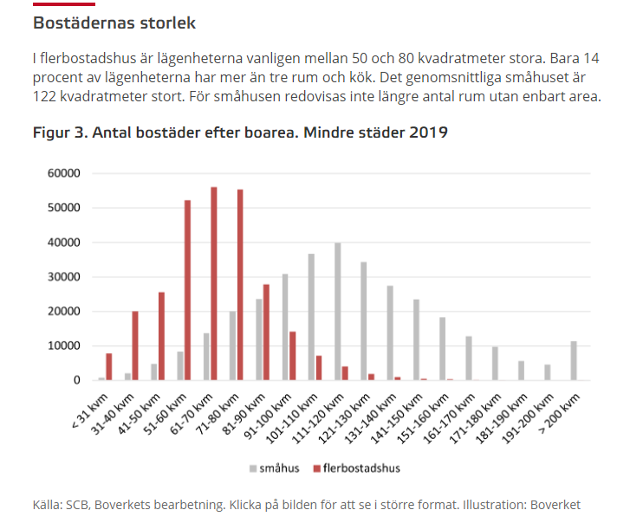
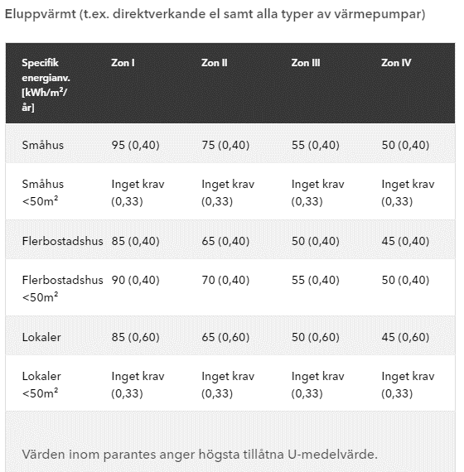
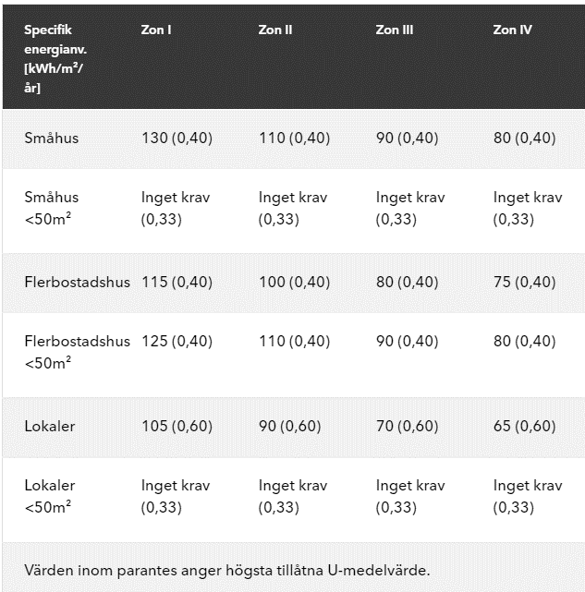
Beräkning: |  | Värde | Enhet | Kommentar
Restavfall per person |  | 216 | kg | Svensk_Avfallshantering_2020_publ2021_01.pdf (avfallsverige.se)
Värme per kg avfall |  | 2.7 | kWh/kg | från tidigare fakta, ej kvalitetssäkrat 2021
El per kg avfall |  | 0.5 | kWh/kg | från tidigare fakta, ej kvalitetssäkrat 2021
Total mängd värme |  | 588 | kWh
Total mängd el |  | 108 | kWh

Sveriges befolkning |  | 10,470,000 | pers | Se flik "Jämförelsevärden klimat"
Total mängd värme |  | 6157 | GWh
Total mängd el |  | 1131 | GWh

Producerad Fjärrvärme i Sverige 2020 |  | 46,300 | GWh | El-, gas- och fjärrvärmeförsörjning 2020
Andel från avfallsförbränning |  | 0.16

Genomsnittligt värmebehov fjärrvärme |  | 105 | kWh/m2 | BBR-regler för nybyggnad fram till 2019 - se tabeller bredvid
Genomsnittligt värmebehov elvärme |  | 72.5 | kWh/m2 | BBR-regler för nybyggnad fram till 2019 - se tabeller bredvid
Storlek på villa |  | 120 | m2 | Antagen storlek
Antal småhus som värms av fjärrvärme från avfall |  | 488683.79352 | st
Antal småhus som värms av el från avfall |  | 129972 | st

E2 | Hushållsel från energiåtervinning av avfall
Framtagen/justerad av Ramboll 2021
Fakta:
Energiåtervinning producerar varje år hushållsel för drygt 270 000 villor.
Energiåtervinning producerar varje år hushållsel för drygt 460 000 lägenheter.

Beskrivning:
Energiproduktionen baseras på tidigare fakta som tyvärr saknar referens.
Antalet villor beräknas utifrån hushållselförbrukningen som används i Nils Holgerssons undersökningen 2021, 34 500 kWh för 1000 kvm
Se figur med "Bostädernas storlek" från Boverkets hemsida, Bostadsbestånd och boendeförhållanden publicerad 30 november 2020. Hämtad den 2012-12-01. https://www.boverket.se/sv/kommunernas-bostadsforsorjning/underlag-for-bostadsforsorjningen/efterfragan-pa-bostader/bostadsbestand-och-boendeforhallanden/

Beräkning: |  | Värde | Enhet | Kommentar
Restavfall per person |  | 216 | kg | Svensk_Avfallshantering_2020_publ2021_01.pdf (avfallsverige.se)
Värme per kg avfall |  | 2.7 | kWh/kg | från tidigare fakta, ej kvalitetssäkrat 2021
El per kg avfall |  | 0.5 | kWh/kg | från tidigare fakta, ej kvalitetssäkrat 2021
Total mängd el |  | 108 | kWh

Sveriges invånarantal |  | 10,470,000 | pers | Se flik "Jämförelsevärden klimat"
Total mängd el |  | 1131 | GWh

Hushållselförbrukning per kvm |  | 34.5 | kWh/m2 | https://nilsholgersson.nu/rapporter/rapport-2021/
Storlek på villa |  | 120 | m2 | Antagen storlek
Storlek på lägenhet |  | 70 | m2 | Antagen storlek
Antal villor som kan nyttja el från avfallsförbränning |  | 273130 | st
Antal lägenheter som kan nyttja el från avfallsförbränning |  | 468224 | st

